科室表
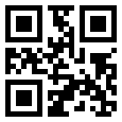
科室名 | 二维码
科室1
科室2

